Informations
 | Informations sur les données des exploitations agricoles déclarées
 | au Ministère de l’Agriculture, des Pêcheries et de l’Alimentation

ADMISSIBILITÉ À L’ENREGISTREMENT |  | En vertu de la Loi sur les producteurs agricoles et le Règlement sur l’enregistrement des exploitations agricoles et sur le paiement des taxes foncières et des compensations, pour qu’une exploitation agricole soit admissible à l’enregistrement, la personne qui demande l’enregistrement doit, entre autres, démontrer que son exploitation agricole a généré, au cours de l'année civile précédente, un revenu brut annuel égal ou supérieur à 5 000 $.
 |  | Les informations déclarées par la personne qui enregistre son exploitation sont consignées dans une fiche d’enregistrement.

SOURCE ET DATE DE L’INFORMATION |  | La source des données au MAPAQ est l’entrepôt de données ministériel (EDM), comptoir de la Fiche d’enregistrement des exploitations agricoles.
 |  | Depuis 2014, le Ministère procède au renouvellement en continu de l'information de la fiche d’enregistrement des exploitations agricoles, c’est-à-dire qu’une fraction de la clientèle est mise à jour à chaque année. Bien que la banque de données interrogée en date du 2020-12-31, chaque dossier d'exploitant agricole a une date de renouvellement différente située entre 2014 et 2020. Il est important d’analyser ces données avec prudence, ce sont des données collectées à des fins administratives et non à des fins statistiques.

Précisions sur les informations |  | Attention aux interrelations des questions sur la relève.

 |  | 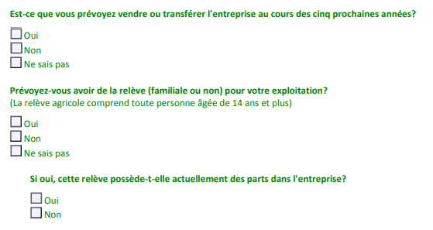
2021-03-15

